TL75TPBVSS-WD
0

 | Люк круглый под давление нержавеющий,
 | пластиковые ручки TITAN LOCK

 | ТЕХНИЧЕСКИЙ ПАСПОРТ
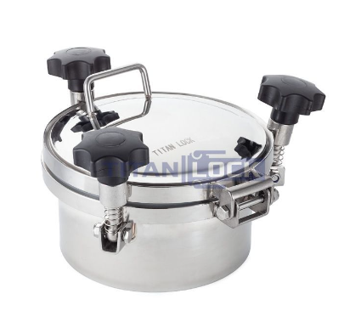

0

Люк круглый под давление нержавеющий,
пластиковые ручки TITAN LOCK

 | Люк круглый нержавеющий под давление TITAN LOCK предназначен для обеспечения удобного доступа в емкости и резервуары, работающие под значительным давлением.
 | С его помощью осуществляют загрузку или опустошение,
 | контролируют процесс производства, производят технический ремонт и осмотр состояния внутренних поверхностей.
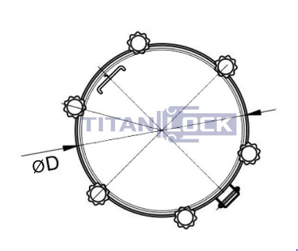
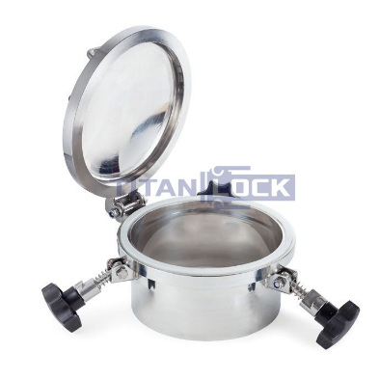

 | Люк состоит из обечайки (цилиндрическое кольцо) высотой 100 мм, крышки с
 | четырьмя фиксирующими элементами (резьбовые соединения с гайкой-барашком),
 | которые обеспечивают надежность запирания при работе под высоким давлением, а
 | так же уплотнения из EPDM, обеспечивающим герметичность.
 | Люк открывается наружу.

 |  |  | ГАРАНТИЙНЫЕ ОБЯЗАТЕЛЬСТВА

 |  | Гарантийный срок эксплуатации изделия – 1 год, со дня продажи
 |  | (получения покупателем) |  | люк круглый |  | , | при условии соблюдения
 |  | потребителем правил хранения и эксплуатации изделия.

 |  |  |  |  | 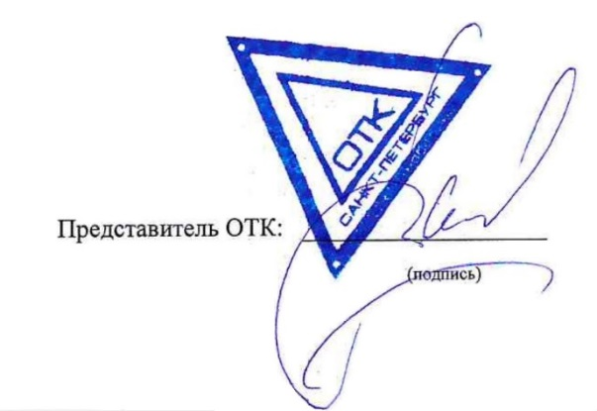 |  |  | Представитель ОТК: ___________________
 |  |  |  |  |  |  |  |  | (подпись)

